井荣俞经合总结
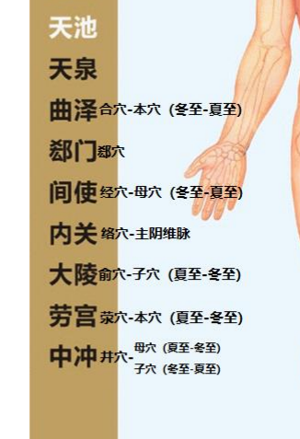
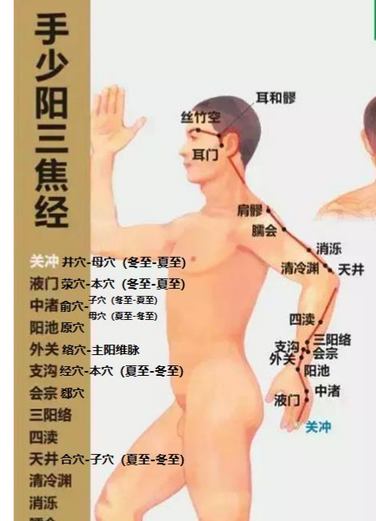
 | 阳 | 阴 |  | 天干 | 辛 | 庚 | 戊 | 己 | 丁 | 丙 | 壬 | 癸 | 癸 | 壬 | 乙 | 甲
 |  |  |  | 地支 | 寅 | 卯 | 辰 | 已 | 午 | 未 | 申 | 酉 | 戌 | 亥 | 子 | 丑
 |  |  |  |  | 阴金 | 阳金 | 阳土 | 阴土 | 阴火 | 阳火 | 阳水 | 阴水 | 夏到-冬至 火 | 冬到-夏至 水 | 阳木 | 阴木
 |  |  |  | 经络 | 手太阴肺经 | 手阳明大肠经 | 足阳明胃经 | 足太阴脾经 | 手少阴心经 | 手太阳小肠经 | 足太阳膀胱经 | 足少阴肾经 | 手厥阴心包经 | 手少阳三焦经 | 足少阳胆经 | 足厥阴肝经
井 | 金 | 木 | 病在脏 |  | 少商 | 商阳 | 历兑 | 隐白 | 少冲 | 少泽 | 至阴 | 涌泉 | 中冲 | 关冲 | 足窍阴 | 大敦
荣 | 水 | 火 | 病在颜色 |  | 鱼际 | 二间 | 内廷 | 大都 | 少府 | 前谷 | 足通谷 | 然谷 | 劳宫 | 液门 | 侠溪 | 行间
俞 | 木 | 土 | 病在时间 |  | 太渊 | 三间 | 陷谷 | 太白 | 神门 | 后溪 | 束骨 | 太溪 | 大陵 | 中渚 | 足临泣 | 太冲
经 | 火 | 金 | 病变于音 |  | 经渠 | 阳溪 | 解溪 | 商丘 | 灵道 | 阳谷 | 昆仑 | 复溜 | 间使 | 支沟 | 阳辅 | 中封
合 | 土 | 水 | 饮食不节 |  | 尺泽 | 曲池 | 足三里 | 阴陵泉 | 少海 | 小海 | 委中 | 阴谷 | 曲泽 | 天井 | 阳陵泉 | 曲泉
 | 原 |  |  |  | 太渊 | 合谷 | 冲阳 | 太白 | 神门 | 腕骨 | 京骨 | 太溪 | 大陵 | 阳池 | 丘墟 | 太冲
募 |  |  |  |  | 中府 | 天枢 | 中脘 | 章门 | 巨阙 | 关元 | 中极 | 京门 | 膻中 | 石门 | 日月 | 期门
郄 |  |  | 消炎、止痛 |  | 孔最 | 温溜 | 梁丘 | 地机 | 阴郄 | 养老 | 金门 | 水泉 | 郄门 | 会宗 | 外丘 | 中都
络 |  |  |  |  | 列缺 | 偏历 | 丰隆 | 公孙 | 通里 | 支正 | 飞扬 | 大钟 | 内关 | 外关 | 光明 | 蠡沟
本 |  |  | 与经络五行属性相同 |  | 经渠 | 商阳 | 足三里 | 太白 | 少府 | 阳谷 | 足通谷 | 阴谷 | 劳宫-曲泽 | 液门 | 足临泣 | 大敦
子 |  |  |  |  | 尽泽 | 二间 | 内廷 | 商丘 | 神门 | 小海 | 束骨 | 然谷 | 大陵-中冲 | 中渚 | 阳辅 | 行间
母 |  |  |  |  | 太渊 | 曲池 | 解溪 | 大都 | 少海 | 后溪 | 委中 | 复溜 | 中冲-间使 | 天井 | 侠溪 | 曲泉
 |  |  |  |  |  |  |  |  | 少冲痛 |  | 至阴痛 | 涌泉痛

母穴 | （绿色）虚则补其母
子穴 | （红色）实则泻其子 |  |  |  |  | 补井当补合，泻井当泻荥 |  | （井字斜体，合、荥字体带下划线）
本穴 | 蓝色

